web版の画面
Web版の画面

 |  |  |  |  | カメラ映像

▲
◁
△
 | clutch UP |  |  | 9999 |  |  | accel UP |  |  |  | 9999
 | clutch DW |  |  |  |  |  | accel DW

 | Move
 |  | ↑ |  |  |  |  |  | △
 | ← |  | → |  |  | □ |  |  |  | ○
 |  | ↓ |  |  |  |  |  | × STOP

 | Chute
 | ↖ | ↑ | ↗ |  |  |  |  | ↖ | ↑ | ↗
 | ← |  | → |  |  |  |  | ← |  | →
 | ↙ | ↓ | ↘ |  |  |  |  | ↙ | ↓ | ↘

 | ⇔ | 9999 |  |  |  |  |  | ⇔ | 9999
 | ⇕ | 9999 |  |  |  |  |  | ⇕ | 9999

電子チーム_システム構成
電子チーム システム構成

ローカル5G
ネットワーク

除雪機に搭載

ラズベリーパイ
・除雪機を制御
・カメラ映像の配信
PLC
・制御信号を除雪機に送る

テザリング
(wifi)
制御信号
センサー信号
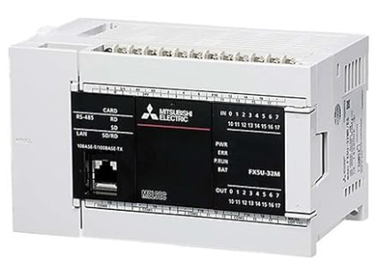
ローカル5G端末
ローカル5G端末

各種センサー
各種センサー
テザリング
(wifi)


制御信号
カメラ

カメラ映像

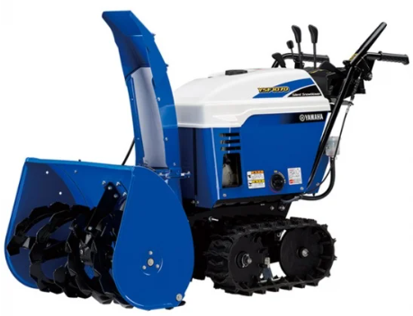

Bluetooth

コントローラにて操作

